Grafy
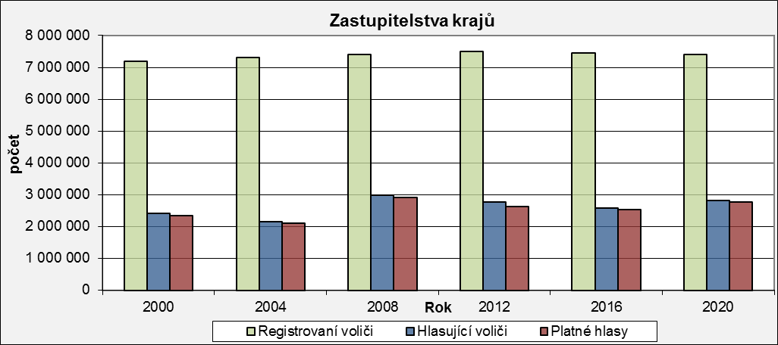
Zastupitelstva krajů
 | Registrovaní voliči | Hlasující voliči | Platné hlasy
2000 | 7,182,503 | 2,416,385 | 2,349,124
2004 | 7,307,378 | 2,164,456 | 2,117,443
2008 | 7,415,830 | 2,988,487 | 2,913,642
2012 | 7,491,806 | 2,763,464 | 2,637,115
2016 | 7,461,766 | 2,579,668 | 2,532,311
2020 | 7,399,299 | 2,807,967 | 2,769,361

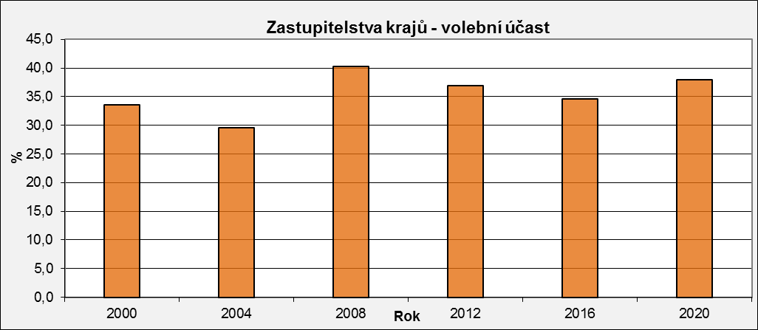
Zastupitelstva krajů - volební účast
 | Volební účast
2000 | 33.6
2004 | 29.6
2008 | 40.3
2012 | 36.9
2016 | 34.6
2020 | 38.0

Registrovaní voliči = Počet osob v seznamech voličů
Hlasující voliči = Počet registrovaných voličů, kteří se zúčastnili voleb. Těmto osobám byla vydána úřední obálka.
Volební účast = Podíl počtu hlasujících voličů (osob, jimž byla vydána úřední obálka) a registrovaných voličů (osob uvedených v seznamech voličů)
Platné hlasy = Celkový počet odevzdaných platných hlasů

